상품제안서
아이리버 오픈형 이어커프 블루투스이어폰 IBO-CLIP-ON3 | 상품코드: F31284

 |  |  |  |  |  |  | 02-412-0044 | www.easy1.co.kr
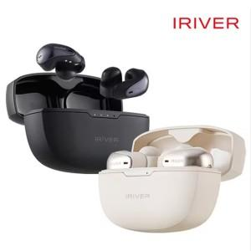

【상세/제작정보】

【인쇄/포장옵션】 | 실크, 레이저 / 포장지포장

【공급단가】 | 수량 | 50~ | 100~ | 500~ | 1,000~ | 2,000~
*VAT별도 | 단가 | 26,180원 | 25,740원 | 25,090원 | 24,650원 | 23,990원

【상품 URL】 | https://dev.easy1.co.kr:443/src/goods_detail.php?gdno=31284

